Sākumlapa
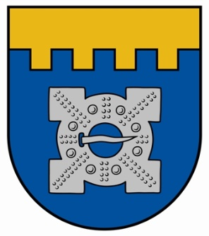

Ilgoņa Freimaņa XIV piemiņas sacensības

Ilgonis Freimanis the XIV memorial competition

 | Dobele, 16.-17.09.2023.

